Цирк. с электр. регулированием
 |  | Циркуляционные насосы DAB

 |  | Производитель: Dab Pumps Spa P.I. 03675230282 Via Marco Polo, 14 Mestrino Padova - Italy

 |  |  | Насосы EVOSTA 2
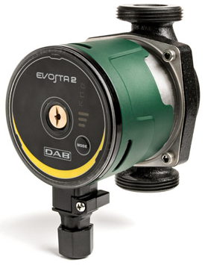
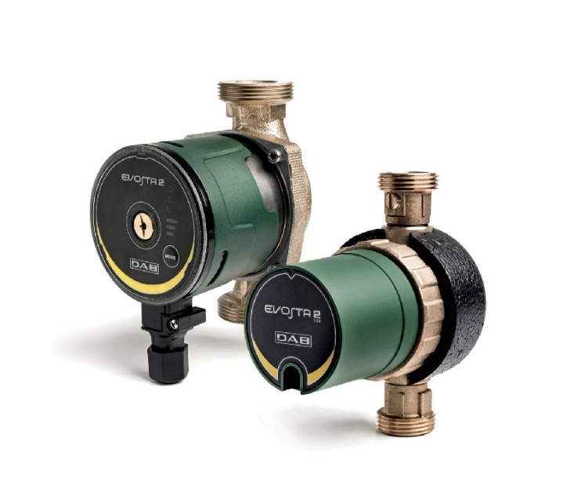
 |  |  | Материал изделия:
 |  |  | Чугун - гидравлический корпус, для серии SAN - латунь |  |  |  | Керамика - ротор (вал двигателя)
 |  |  | Управление:
 |  |  | Электронное регулирование частоты вращения
 |  |  | Три режима поддержания пропорционального давления
 |  |  | Три режима поддержания постоянного давления
 |  |  | Три режима с постоянной скорость вращения |  |  |  | Не требует дополнительной защиты
 |  |  | Особенности:
 |  |  | Моноблочное исполнение |  |  |  | Двигатель насоса с мокрым ротором
 |  |  | Покраска - катафорез |  |  |  | Температура - от - 10° С до +95° С
 |  |  | Степень защиты - IPХ 5 |  |  |  | Температура SAN - от + 2° С до +75° С
 |  |  | Монтаж: | Вал двигателя строго в горизонтальном положении

МОДЕЛЬ | Код | Напор | Расход | длина мм | патрубки | макс. мощн. Вт | Цена, руб | Ценовая группа
 |  | H (m) | Q (м3/час) |  | станд.
EVOSTA 2 40-70/130 | 60186046 | 6.8 | 3.6 | 130 | 1” F | 35 | 17670 | DAB насосы Premium R
EVOSTA 2 40-70/130 1/2" | 60186047 | 6.8 | 3.6 | 130 | 1/2” F | 35 | 17670 | DAB насосы Premium R
EVOSTA 2 40-70/180 | 60185492 | 6.8 | 3.6 | 180 | 1” F | 35 | 17670 | DAB насосы Premium R
EVOSTA 2 40-70/180X (1"1/4) | 60186050 | 6.8 | 3.2 | 180 | 1” F | 6-44 | 17670 | DAB насосы Premium R
EVOSTA 2 40-70/150 SAN (1") M230/50-60 | 60186164 | 6.8 | 3.6 | 150 | 1” F | 35 | 53632 | DAB насосы Premium R
EVOSTA 2 80/150 SAN (1") M230/50-60 | 60186588 | 8.0 | 4.2 | 150 | 1” F | 35 | 62879 | DAB насосы Premium R
EVOSTA 2 11/85 SAN R 1/2“ VORTEX | 60187267 | 1.1 | 0.6 | 85 | 1/2” F | 7 | 18696 | DAB насосы Premium R
EVOSTA 2 11/139 SAN V VORTEX | 60187268 | 1.1 | 0.6 | 139 | 1” F | 7 | 21389 | DAB насосы Premium R

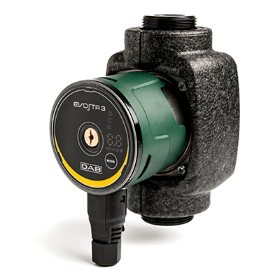
 |  |  | Насосы EVOSTA 3

 |  |  | Материал изделия:
 |  |  | Чугун - гидравлический корпус, |  |  |  | Керамика - ротор (вал двигателя)
 |  |  | Управление:
 |  |  | Электронное регулирование частоты вращения
 |  |  | Три режима поддержания пропорционального давления
 |  |  | Три режима поддержания постоянного давления
 |  |  | Три режима с постоянной скорость вращения |  |  |  | Не требует дополнительной защиты
 |  |  | Особенности:
 |  |  | Моноблочное исполнение |  |  |  | Двигатель насоса с мокрым ротором
 |  |  | Покраска - катафорез |  |  |  | Температура - от - 10° С до +95° С
 |  |  | Степень защиты - IPХ 5
 |  |  | Монтаж: | Вал двигателя строго в горизонтальном положении

МОДЕЛЬ | Код | Напор | Расход | длина мм | патрубки | макс. мощн. Вт | Цена, руб | Ценовая группа
 |  | H (m) | Q (м3/час) |  | станд.
EVOSTA 3 40/130 1/2” | 60186088 | 4.0 | 2.9 | 130 | 1/2” F | 20 | 22418 | DAB насосы Premium R
EVOSTA 3 40/130 1” | 60186086 | 4.0 | 2.9 | 130 | 1” F | 20 | 22418 | DAB насосы Premium R
EVOSTA 3 40/180 1” | 60186077 | 4.0 | 2.9 | 180 | 1” F | 20 | 22418 | DAB насосы Premium R
EVOSTA 3 40/180X 1” 1/4 | 60186078 | 4.0 | 2.9 | 180 | 1 1/4” F | 20 | 22418 | DAB насосы Premium R
EVOSTA 3 60/130 1/2” | 60186090 | 6.0 | 3.6 | 130 | 1/2” F | 35 | 24233 | DAB насосы Premium R
EVOSTA 3 60/130 1” | 60186052 | 6.0 | 3.6 | 130 | 1” F | 35 | 24233 | DAB насосы Premium R
EVOSTA 3 60/180 1” | 60185506 | 6.0 | 3.6 | 180 | 1” F | 35 | 24233 | DAB насосы Premium R
EVOSTA 3 60/180X 1” 1/4 | 60186079 | 6.0 | 3.6 | 180 | 1 1/4” F | 35 | 24233 | DAB насосы Premium R
EVOSTA 3 80/130 1/2” | 60186091 | 8.0 | 4.2 | 130 | 1/2” F | 55 | 32026 | DAB насосы Premium R
EVOSTA 3 80/130 1” | 60186087 | 8.0 | 4.2 | 130 | 1” F | 55 | 32026 | DAB насосы Premium R
EVOSTA 3 80/180 1” | 60185505 | 8.0 | 4.2 | 180 | 1” F | 55 | 32026 | DAB насосы Premium R
EVOSTA 3 80/180X 1” 1/4 | 60186085 | 8.0 | 4.2 | 180 | 1 1/4” F | 55 | 32026 | DAB насосы Premium R

 |  |  | Насосы EVOPLUS SMALL

 |  |  | Материал изделия:
 |  |  | Чугун - гидравлический корпус |  |  |  | Технополимер - рабочее колесо
 |  |  | Нержавеющая стальль - ротор (вал двигателя), кожух двигателя
 |  |  | Управление:
 |  |  | Электронное регулирование частоты вращения
 |  |  | Регуляция пропорционального дифференциального давления по расходу в системе.
 |  |  | Регуляция постоянного дифференциального давления. |  |  |  | Регуляция по постоянной кривой.
 |  |  | Не требует дополнительной защиты
 |  |  | Особенности:
 |  |  | Моноблочное исполнение |  |  |  | Теплоизоляция корпуса
 |  |  | Двигатель насоса с мокрым ротором |  |  |  | Покраска - катафорез
 |  |  | Температура - от -10 до +110 оС |  |  |  | Степень защиты - IP 44
 |  |  | Монтаж:
 |  |  | Вал двигателя строго в горизонтальном положении

МОДЕЛЬ | Код | Напор | Расход | длина мм | патрубки на заказ |  | макс. мощн. Вт | Цена, руб | Ценовая группа
 |  | H (m) | Q (м3/час) |  | станд. | спец.
EVOPLUS 40/180 M | 60150938 | 4.2 | 5.4 | 180 | 1” F | 3/4” F - 1 1/4” M | 70 | 75902 | DAB насосы Premium R
EVOPLUS 60/180 M | 60150939 | 6.1 | 5.4 | 180 | 1” F | 3/4” F - 1 1/4” M | 100 | 84656 | DAB насосы Premium R
EVOPLUS 80/180 M | 60150940 | 8.2 | 7.2 | 180 | 1” F | 3/4” F - 1 1/4” M | 135 | 95331 | DAB насосы Premium R
EVOPLUS 110/180 M | 60150941 | 11.0 | 7.2 | 180 | 1” F | 3/4” F - 1 1/4” M | 170 | 106647 | DAB насосы Premium R
EVOPLUS 40/180 XM | 60150942 | 4.1 | 5.4 | 180 | 11/4” F | - | 70 | 82200 | DAB насосы Premium R
EVOPLUS 60/180 XM | 60150943 | 6.1 | 5.4 | 180 | 11/4” F | - | 100 | 91167 | DAB насосы Premium R
EVOPLUS 80/180 XM | 60150944 | 8.1 | 7.2 | 180 | 11/4” F | - | 100 | 101736 | DAB насосы Premium R
EVOPLUS 110/180 XM | 60150945 | 11.3 | 9.7 | 180 | 1 1/4” F | - | 170 | 112625 | DAB насосы Premium R
EVOPLUS B 40/220.32 M | 60150946 | 4.2 | 7.2 | 220 | DN32 PN 10 | - | 75 | 86470 | DAB насосы Premium R
EVOPLUS B 60/220.32 M | 60150947 | 6.1 | 7.2 | 220 | DN32 PN 10 | - | 105 | 95544 | DAB насосы Premium R
EVOPLUS B 80/220.32 M | 60150948 | 8.0 | 7.2 | 220 | DN32 PN 10 | - | 140 | 106220 | DAB насосы Premium R
EVOPLUS B 110/220.32 M | 60150949 | 11.2 | 9.6 | 220 | DN32 PN 10 | - | 190 | 117109 | DAB насосы Premium R
EVOPLUS B 40/250.40 M | 60150950 | 4.2 | 7.2 | 250 | DN40 PN 10 | - | 75 | 95117 | DAB насосы Premium R
EVOPLUS B 60/250.40 M | 60150951 | 6.1 | 7.2 | 250 | DN40 PN 10 | - | 105 | 103871 | DAB насосы Premium R
EVOPLUS B 80/250.40 M | 60150952 | 8.0 | 7.2 | 250 | DN40 PN 10 | - | 140 | 114653 | DAB насосы Premium R
EVOPLUS B 110/250.40 M | 60150953 | 11.2 | 9.6 | 250 | DN40 PN 13 | - | 190 | 125542 | DAB насосы Premium R

 |  |  | Насосы EVOPLUS

 |  |  | Материал изделия:
 |  |  | Чугун - гидравлический корпус |  |  |  | Технополимер - рабочее колесо
 |  |  | Нержавеющая стальль - ротор (вал двигателя), кожух двигателя
 |  |  | Управление:
 |  |  | Электронное регулирование частоты вращения
 |  |  | Регуляция пропорционального дифференциального давления по расходу в системе.
 |  |  | Регуляция пропорционального дифференциального давления с контрольным значением по
 |  |  | внешнему сигналу 0 – 10 В или ШИМ.
 |  |  | Регуляция пропорционального дифференциального давления по расходу в системе и по
 |  |  | температуре жидкости.
 |  |  | Регуляция постоянного дифференциального давления.
 |  |  | Регуляция постоянного дифференциального давления с контрольным значением по внешнему
 |  |  | сигналу 0 – 10 В или ШИМ.
 |  |  | Регуляция постоянного дифференциального давления с варьируемым контрольным значе-
 |  |  | нием по температуре жидкости. |  |  |  | Регуляция по постоянной кривой.
 |  |  | Регуляция по постоянной кривой со скоростью вращения по внешнему сигналу 0-10 В или ШИМ.
 |  |  | Не требует дополнительной защиты
 |  |  | Особенности:
 |  |  | Моноблочное исполнение |  |  |  | Теплоизоляция корпуса
 |  |  | Двигатель насоса с мокрым ротором |  |  |  | Покраска - катафорез
 |  |  | Температура - от -10 до +110 оС |  |  |  | Степень защиты - IP 44
 |  |  | Монтаж: | Вал двигателя строго в горизонтальном положении

МОДЕЛЬ | Код | Напор | Расход | длина мм | Комплект соединений |  | макс. мощн. Вт | Цена, руб | Ценовая группа
 |  | H (m) | Q (м3/час) |  | станд.
EVOPLUS B 120/220.32 M | 60150962 | 12.1 | 18.0 | 220 | DN32 PN 10 |  | 340 | 169418 | DAB насосы Premium R
EVOPLUS B 40/220.40 M | 60150963 | 4.0 | 9.6 | 220 | DN32 PN 10 |  | 90 | 162052 | DAB насосы Premium R
EVOPLUS B 60/220.40 M | 60150964 | 6.0 | 14.4 | 220 | DN40 PN 10 |  | 175 | 167603 | DAB насосы Premium R
EVOPLUS B 80/220.40 M | 60150965 | 8.0 | 18.0 | 220 | DN40 PN 10 |  | 260 | 173474 | DAB насосы Premium R
EVOPLUS B 100/220.40 M | 60150966 | 10.0 | 18.0 | 220 | DN40 PN 10 |  | 350 | 185004 | DAB насосы Premium R
EVOPLUS B 120/250.40 M | 60150967 | 12.0 | 18.0 | 250 | DN40 PN 10 |  | 465 | 198562 | DAB насосы Premium R
EVOPLUS B 150/250.40 M | 60150968 | 15.0 | 24.0 | 250 | DN40 PN 10 |  | 610 | 246387 | DAB насосы Premium R
EVOPLUS B 180/250.40 M | 60150969 | 18.0 | 24.0 | 250 | DN40 PN 10 |  | 610 | 284605 | DAB насосы Premium R
EVOPLUS B 40/240.50 M | 60150970 | 4.0 | 18.0 | 240 | DN50 PN 10 |  | 140 | 181054 | DAB насосы Premium R
EVOPLUS B 60/240.50 M | 60150971 | 6.0 | 24.0 | 240 | DN50 PN 10 |  | 260 | 211906 | DAB насосы Premium R
EVOPLUS B 80/240.50 M | 60150972 | 8.0 | 24.0 | 240 | DN50 PN 10 |  | 330 | 229307 | DAB насосы Premium R
EVOPLUS B 100/280.50 M | 60150973 | 10.0 | 30.0 | 280 | DN50 PN 10 |  | 430 | 246387 | DAB насосы Premium R
EVOPLUS B 120/280.50 M | 60150974 | 12.0 | 30.0 | 280 | DN50 PN 10 |  | 530 | 265389 | DAB насосы Premium R
EVOPLUS B 150/280.50 M | 60150975 | 15.3 | 30.0 | 280 | DN50 PN 10 |  | 640 | 292505 | DAB насосы Premium R
EVOPLUS B 180/280.50 M | 60150976 | 17.1 | 36.0 | 280 | DN50 PN 10 |  | 750 | 319300 | DAB насосы Premium R
EVOPLUS B 120/340.65 M | 60150981 | 12.0 | 42.0 | 340 | DN65 PN 10 |  | 730 | 319300 | DAB насосы Premium R

Цирк. с ручн. регулированием
Циркуляционные насосы DAB
 | (прайс-лист на 3-х страницах)
Производитель: Dab Pumps Spa P.I. 03675230282 Via Marco Polo, 14 Mestrino Padova - Italy

 | Группа продукции VA.

 | Моноблочное исполнение насоса. Гидравлическая часть из чугуна, корпус двигателя – штампованный алюминий. Рабочее колесо изготовлено из технополимера. Вал двигателя из нержавеющей стали вращается в графитовых подшипниках скольжения, смазываемых перекачиваемой жидкостью. Защитная оболочка ротора, кожух статора и уплотнительный фланец изготовлены из нержавеющей стали. Упорный керамический подшипник. Кольцевые уплотнения – синтетический каучук (EPDM). Пробка для выпуска воздуха – латунь. Двухполюсный асинхронный двигатель с мокрым ротором снабжен встроенным тепловым выключателем и не требует дополнительной защиты от перегрузки. Три скорости вращения двигателя. В сдвоенных модификациях в общий напорный патрубок установлен перекидной обратный клапан.

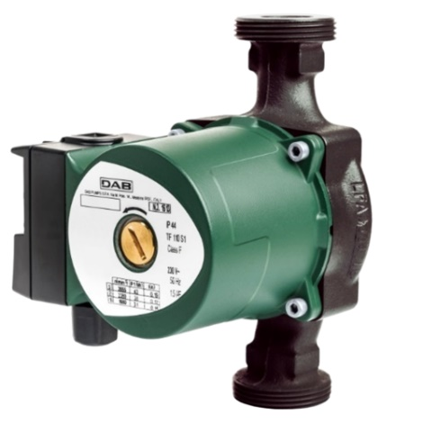
 |  |  |  |  |  | Рабочий диапазон: от 0,5 до 4 м3/час, напор до 6,3 метров
 |  |  |  |  |  | Температура перекачиваемой жидкости: от - 10 °С до + 110 °С
 |  |  |  |  |  | Перекачиваемая жидкость: чистая, без твердых включений и минеральных масел, не вязкая, химически нейтральная, по характеристикам близкая к воде (макс. содержание гликоля 30%).
 |  |  |  |  |  | Максимальное рабочее давление: 10 бар (1000 кПа)
 |  |  |  |  |  | Степень защиты: IP 44 Категория изоляции: F
 |  |  |  |  |  | Миним. давление: темп. +90°C м вод. 1,5
 |  |  |  |  |  | Установка: вал двигателя в горизонтальном положении.

 | МОДЕЛЬ | Код | Напор | Расход | длина мм | патрубки на заказ |  | скорость | макс. мощн. Вт
 |  |  | H (m) | Q (м3/час) |  | станд. | спец.
 | VA 25/130 | 60182197H | 2.71 | 3.0 | 130 | 1” F | 3/4” F - 1 1/4” M | 3 2 1 | 43 38 31
 | VA 25/180 | 60182196H | 2.71 | 3.0 | 180 | 1” F | 3/4” F - 1 1/4” M | 3 2 1 | 43 38 31
 | VA 25/180 X | 60182195H | 2.71 | 3.0 | 180 | 1 1/4” F | – | 3 2 1 | 43 38 31
 | VA 35/130 | 60182186H | 4.3 | 3.0 | 130 | 1” F | 3/4” F - 1 1/4” M | 3 2 1 | 56 50 35
 | VA 35/130 1/2” | 60182184H | 4.3 | 3.0 | 130 | – | – | 3 2 1 | 56 50 35
 | VA 35/180 | 60182183H | 4.3 | 3.0 | 180 | 1” F | 3/4” F - 1 1/4” M | 3 2 1 | 56 50 35
 | VA 35/180 X | 60182180H | 4.3 | 3.0 | 180 | 1 1/4” F | – | 3 2 1 | 56 50 35
...
 | VA 55/180 X | 60182170H | 5.4 | 4.2 | 180 | 1 1/4” F | – | 3 2 1 | 70 58 38
 | VA 65/130 | 60182169H | 6.3 | 3.0 | 130 | 1” F | 3/4” F - 1 1/4” M | 3 2 1 | 78 59 37
 | VA 65/130 1/2” | 60182168H | 6.3 | 3.0 | 130 | – | – | 3 2 1 | 78 59 37
 | VA 65/180 | 60181676H | 6.3 | 3.0 | 180 | 1” F | 3/4” F - 1 1/4” M | 3 2 1 | 78 59 37
 | VA 65/180 X | 60182167H | 6.3 | 3.0 | 180 | 1 1/4” F | – | 3 2 1 | 78 59 37

 | Группа продукции A, B, D.
 | Моноблочное исполнение насоса. Гидравлическая часть из чугуна, корпус двигателя – штампованный алюминий. Рабочее колесо изготовлено из технополимера. Вал двигателя из нержавеющей стали вращается в графитовых подшипниках скольжения, смазываемых перекачиваемой жидкостью. Фланцевые патрубки (резьбовые в серии А) снабжены резьбовыми штуцерами для подключения манометров. Защитная оболочка ротора, кожух статора и уплотнительный фланец изготовлены из нержавеющей стали. Керамический упорный подшипник. Кольцевые уплотнения – синтетический каучук (EPDM). Пробка для выпуска воздуха – латунь. Двухполюсный асинхронный двигатель с мокрым ротором имеет три скорости вращения. В однофазной версии двигатель снабжен встроенным тепловым выключателем. В сдвоенных модификациях в общий напорный патрубок установлен перекидной обратный клапан. В поставку входит также глухой фланец- заглушка (для установки взамен снятого двигателя).

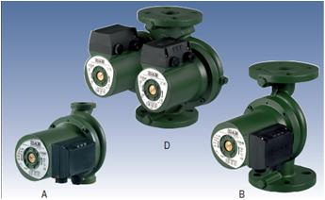
 |  |  |  |  | Рабочий диапазон: от 1 до 12 м3/час, напор до 11 метров
 |  |  |  |  | Температура перекачиваемой жидкости: от - 10 °С до + 110 °С
 |  |  |  |  | Перекачиваемая жидкость: чистая, без твердых включений и минеральных масел, не вязкая, химически нейтральная, по характеристикам близкая к воде (макс. содержание гликоля 30%).
 |  |  |  |  | Максимальное рабочее давление: 10 бар (1000 кПа)
 |  |  |  |  | Степень защиты: IP 44 Категория изоляции: F Кабельный ввод: PG 11
 |  |  |  |  | Миним. давление: темп. +90°C м вод. 1,5
 |  |  |  |  | Установка: вал двигателя в горизонтальном положении.

 | МОДЕЛЬ | Код | Напор | Расход | длина | диаметр патрубка | скорость | макс. мощн. | Цена
 |  |  | H (m) | Q (м3/час) | мм |  |  | Вт | руб
 | A 50/180 M | 505803001 | 2.71 | 3.0 | 180 | 11/2”G | 3 2 1 | 195 194 180 | 41774
 | A 50/180 XM | 505802041 | 2.71 | 3.0 | 180 | 2”G | 3 2 1 | 184 189 168 | 42644
 | A 50/180 T - 400 v | 505803601 | 2.71 | 3.0 | 180 | 11/2”G | 2 1 | 197 139 | 49498
 | A 50/180 XT - 400 v | 505802671 | 4.3 | 3.0 | 180 | 2”G | 2 1 | 201 129 | 50260
 | A 56/180 M | 505805001 | 4.3 | 3.0 | 180 | 11/2”G | 3 2 1 | 294 287 228 | 45364
 | A 56/180 XM | 505804041 | 4.3 | 3.0 | 180 | 2”G | 3 2 1 | 271 294 224 | 46778
 | A 56/180 T - 400 v | 505805601 | 4.3 | 3.0 | 180 | 11/2”G | 2 1 | 291 200 | 53632
...

Самовсасывающие
Самовсасывающие центробежные насосы DAB.
(прайс-лист на 1 странице)
Производитель: Dab Pumps Spa P.I. 03675230282 Via Marco Polo, 14 Mestrino Padova - Italy
Самовсасывающие центробежные насосы с превосходной всасывающей способностью даже при наличии в воде пузырьков воздуха. Предназначены для применения в бытовых системах водоснабжения, небольших сельскохозяйственных установках, в садоводстве и везде, где требуется функция самовсасывания.
Корпус насоса: JET – чугун; JETINOX – нержавеющая сталь; JETCOM – технополимер.
Опора двигателя – штампованный алюминиевый сплав.
Рабочее колесо, диффузор, трубка Вентури и защита от песка – технополимер.
Уплотнительные кольца – нержавеющая сталь. Механическое уплотнение – графит/керамика.

Рабочий диапазон: от 0,4 до 10,5 м3/час; напор до 62 метров.
Температура перекачиваемой жидкости:
от 0°C до +35°C для бытовых систем
от 0°C до +40°C для прочего применения.
Перекачиваемая жидкость: чистая, без твердых или абразивных включений, не вязкая, не агрессивная, не кристаллизованная и химически нейтральная.
Максимальная окружающая температура: +40°C
Максимальное рабочее давление: 6 бар (600 кПа) для Jet и Jetcom 8 бар (800 кПа) для Jetinox
Степень защиты двигателя: IP 44 (клеммной коробки: IP 55)
Категория изоляции: F

 | Код | Наименование | Hmax, м | Qmax, м3/ч | KW | Стандартное подключение | Цена, руб
 | 60171716H | JET 82 M | 62.0 | 4.7 | 0.85 | DNA,DNM - 1" | 29,637
 | 60171717H | JET 102 M | 62.0 | 4.7 | 1.13 | DNA,DNM - 1" | 34,594
 | 60171718H | JET 112 M | 62.0 | 4.7 | 1.40 | DNA,DNM - 1" | 38,043
 | 60171719H | JET 132 M | 62.0 | 4.7 | 1.49 | DNA,DNM - 1" | 36,103
 | 60168070H | JETINOX 82 M | 62.0 | 4.7 | 0.84 | DNA,DNM - 1" | 33,193
 | 60168068H | JETINOX 102 M | 62.0 | 4.7 | 1.13 | DNA,DNM - 1" | 38,043
 | 60172387H | JETINOX 112 M | 74.0 | 4.7 | 1.40 | DNA,DNM - 1" | 39,552
 | 60172446H | JETINOX 132 M | 86.0 | 4.7 | 1.45 | DNA,DNM - 1" | 39,552
...

Насосные станции
Автоматические насосные установки DAB.
(прайс-лист на 3-х страницах)
Производитель: Dab Pumps Spa P.I. 03675230282 Via Marco Polo, 14 Mestrino Padova - Italy
Автоматические насосные станции с одним насосом и горизонтальным мембранным баком 24 л из нержавеющей стали AISI 304 (серия JETINOX), из чугуна (серия JET). Подходят для водоснабжения, поднятия давления при бытовом применении, небольших систем орошения, для перекачивания чистой воды общего назначения.

 | Серии Aquajet - G, Aquajet.
Основные технические характеристики:
• Корпус насоса из чугуна.
• Вал насоса - нержавеющая сталь AISI 416 .
• Рабочее колесо из технополимера .
• Торцевое уплотнение - графит/керамика/NBR
• Кронштейн и корпус двигателя из алюминия.
• Мак. рабочее давление: 6 бар • Макс. глубина всасывания: 8м
• Макс. температура перекачиваемой жидкости: + 45 °C
• Двигатель - закрытый асинхронный, двухполюсный с внешней
вентиляцией.
• Класс изоляции - F • Класс защиты: IP54 1~220 В, 50 Гц;
• Постоянно включённый конденсатор и встроенная тепловая защита с автоматическим перезапуском.
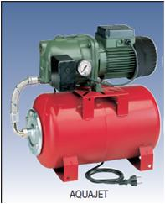

 | Код | Наименование | Hmax, м | Qmax, м3/ч | KW | Патрубки | Масса, кг | Цена, руб | Ценовая группа
 | 102650020H | AquaJet 82 M | 47.0 | 3.60 | 0.85 | DNA,DNM - 1" | 18.2 | 40871 | DAB насосы Standard R
 | 102650040H | AquaJet 102 M | 54.0 | 3.60 | 1.13 | DNA,DNM - 1" | 20 | 42234 | DAB насосы Standard R
 | 102650060H | AquaJet 112 M | 61.0 | 3.60 | 1.40 | DNA,DNM - 1" | 21 | 44550 | DAB насосы Standard R
 | 102650080H | AquaJet 92 M | 36.0 | 4.80 | 0.94 | DNA,DNM - 1" | 19.2 | 40190 | DAB насосы Standard R
 | 102650100H | AquaJet 132 M | 48.0 | 4.80 | 1.49 | DNA,DNM - 1" | 21 | 44958 | DAB насосы Standard R

 | Серия Aquajetinox - G
Основные технические характеристики:
• Корпус насоса и днище для уплотнения этой серии - сталь AISI 304
• Вал насоса - нерж. сталь AISI 303, раб. колесо - сталь AISI 304
• Торцевое уплотнение - графит/керамика/NBR
• Кронштейн и корпус двигателя из алюминия.
• Макс. рабочее давление: 6 бар • Мак. глубина всасывания: 8м
• Максимальная температура перекачиваемой жидкости: + 45 °C
• Двигатель - закрытый асинхронный, двухполюсный с внешней
вентиляцией. • Уровень шума, дБ - 71
• Класс изоляции - F • Класс защиты: IP54 1~220 В, 50 Гц;
• Постоянно включённый конденсатор и встроенная тепловая защита с автоматическим перезапуском.
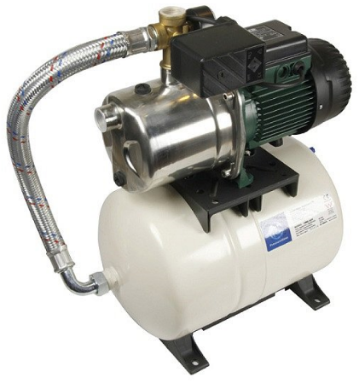

 | Код | Наименование | Hmax, м | Qmax, м3/ч | KW | Патрубки | Масса, кг | Цена, руб | Ценовая группа
 | 60141884H | AQUAJET-INOX 82 M - G | 47.0 | 3.60 | 0.84 | DNA,DNM - 1" | 15.3 | 55857 | DAB насосы Standard/Industrial R
 | 60141885H | AQUAJET-INOX 102 M - G | 54.0 | 3.60 | 1.13 | DNA,DNM - 1" | 17.1 | 57220 | DAB насосы Standard/Industrial R
 | 60141886H | AQUAJET-INOX 112 M - G | 61.0 | 3.60 | 1.40 | DNA,DNM - 1" | 18.1 | 59945 | DAB насосы Standard/Industrial R
 | 60141887H | AQUAJET-INOX 92 M - G | 36.0 | 4.8 | 0.94 | DNA,DNM - 1" | 15.3 | 55449 | DAB насосы Standard/Industrial R
 | 60141888H | AQUAJET-INOX 132 M - G | 4.0 | 4.8 | 1.45 | DNA,DNM - 1" | 18.1 | 59945 | DAB насосы Standard/Industrial R

 | Серия CONTROL-D
Автоматические насосные установки повышения давления, предназначены для бытового применения в небольших системах водоснабжения гражданского и промышленного назначения, для с/x установок, для моек и т. д. Данные насосные установки созданы на основе следующих насосов:
- JET, JETINOX – самовсасывающие насосы с превосходной всасывающей способностью даже при наличии в воде пузырьков воздуха. Незаменимы в случае, когда вода подается из колодцев или существуют какие-либо трудности при всасывании;

Система CONTROL-D :
• Электронный контроллер для управления и защиты бытовых насосов.
• Автоматическое включение и выключение. • Защита от сухого хода со светодиодной индикацией неисправности и
автоматическим сбросом
• Возможность ручного сброса с помощью кнопки сброса.
• Функция антиблокировки.

 | Код | Наименование | Hmax, м | Qmax, м3/ч | KW | Патрубки | Масса, кг | Цена, руб | Ценовая группа
 | 60213244 | Насос JET 82 M CONTROL-D 230/50 IE2 | 43.0 | 3.00 | 0.84 | DNA,DNM - 1" | 13.2 | 43592 | DAB насосы Standard/Industrial R
 | 60212446 | Насос JET 102 M CONTROL-D 230/50 IE2 | 47.0 | 3.60 | 1.13 | DNA,DNM - 1" | 12.5 | 45239 | DAB насосы Standard/Industrial R
 | 60215151 | Насос JET 132 M CONTROL-D 230/50 IE2 | 48.0 | 4.80 | 1.45 | DNA,DNM - 1" | 13.5 | 53255 | DAB насосы Standard/Industrial R

DIVERTRON
Колодезные насосы DIVERTRON
(прайс-лист на 1 странице)
Производитель: Dab Pumps Spa P.I. 03675230282 Via Marco Polo, 14 Mestrino Padova - Italy
Применение:
• Погружной центробежный многоступенчатый насос, встроенный обратный клапан
• Предназначен для подачи чистой воды из колодцев и резервуаров. • Двойное торцевое
уплотнение обеспечивает долгий срок службы и повышенную надежность.
• Насос DIVERTRON комплектуется кабелем типа H07RN-F длиной 15 м .
Спецификация материалов:
• Рабочие колёса и диффузоры, внешний корпус и гидравлический корпус- технополимер
• Кожух двигателя, всасывающая решётка, вал и крепёжные элементы - нерж. сталь AISI 416
Основные технические характеристики:
• Все модели укомплектованы электромеханической системой управления со встроенными
датчиками давления и потока.
• Встроенная защита от "сухого хода" и перегрузки.
• Модели с индексом "Х" оборудованы всасывающим патрубком для забора воды с верхних
слоёв при помощи поплавка (опция)
• Двигатель - асинхронный двухполюсный, охлаждаемый перекачиваемой жидкостью
• Класс изоляции- F
• Класс защиты: IP68 1~220 В ± 10 %, 50 Гц; 3~380 В ± 10 %, 50 Гц.
• Максимальная глубина погружения - 10 м
• Присоединение: DNM 1"
• Максимальная температура перекачиваемой жидкости 35 °C в соответствии с EN 60335-2-41

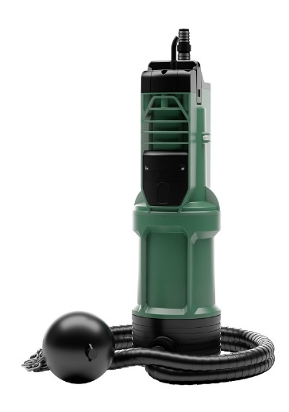

Код | Наименование | Hmax, м | Qmax, м3/ч | Стандартное подключение | Цена, руб | Ценовая группа
60209375H | Насос DIVERTRON 650 V230/50 GAS 15m SCHUKO | 35.0 | 4.8 | DNM 1" | 43,592 | DAB насосы Standard R
60208444H | Насос DIVERTRON X 650 V230/50 GAS 15m SCHUKO | 35.0 | 4.8 | DNM 1" | 44,690 | DAB насосы Standard R
60209373H | Насос DIVERTRON 900 V230/50 GAS 15m SCHUKO | 45.0 | 4.8 | DNM 1" | 45,239 | DAB насосы Standard R
60208443H | Насос DIVERTRON X 900 V230/50 GAS 15m SCHUKO | 45.0 | 4.8 | DNM 1" | 46,886 | DAB насосы Standard R
60187735 | Комплект для всасывания DIVERTRON X |  |  |  | 19,291 | DAB насосы Standard R

D. TRON
Колодезные насосы D.TRON 2
(прайс-лист на 1 странице)
Производитель: Dab Pumps Spa P.I. 03675230282 Via Marco Polo, 14 Mestrino Padova - Italy

Применение:
• Погружной центробежный многоступенчатый насос, встроенный обратный клапан
• Предназначен для подачи чистой воды из колодцев и резервуаров. • Двойное торцевое
уплотнение обеспечивает долгий срок службы и повышенную надежность.
• Насос D.TRON 2 комплектуется кабелем типа H07RN-F длиной 15 м .
Спецификация материалов:
• Рабочие колёса и диффузоры, внешний корпус и гидравлический корпус- технополимер
• Кожух двигателя, всасывающая решётка, вал и крепёжные элементы - нерж. сталь AISI 416
Основные технические характеристики:
• Все модели укомплектованы электромеханической системой управления со встроенными
датчиками давления и потока.
• Встроенная защита от "сухого хода" и перегрузки, УСТОЙЧИВ К НИЗКИМ ТЕМПЕРАТУРАМ.
ВСТРОЕННЫЙ РАСШИРИТЕЛЬНЫЙ БАК.
АВТОМАТИЧЕСКИЙ ВОЗДУХООТВОДЧИК.
• Модели с индексом "Х" оборудованы всасывающим патрубком для забора воды с верхних
слоёв при помощи поплавка (опция)
• Двигатель - асинхронный двухполюсный, охлаждаемый перекачиваемой жидкостью
• Класс изоляции- F
• Класс защиты: IP68 1~220 В ± 10 %, 50 Гц; 3~380 В ± 10 %, 50 Гц.
• Максимальная глубина погружения - 10 м
• Присоединение: DNM 1"
• Максимальная температура перекачиваемой жидкости 35 °C в соответствии с EN 60335-2-41

Код | Наименование | Hmax, м | Qmax, м3/ч | Стандартное подключение | Цена, руб | Ценовая группа
60195238 | DTRON2 35/90 230V/50Hz GAS15SCHUKO | 35.0 | 4.8 | DNM 1 1/4" | 61,860 | DAB насосы Standard R
60188290 | DTRON2 45/90 230V/50Hz GAS15SCHUKO | 35.0 | 4.8 | DNM 1 1/4" | 62,507 | DAB насосы Standard R
60195251 | DTRON2 35/120 230V/50Hz GAS15SCHUKO | 45.0 | 7.5 | DNM 1 1/4" | 63,692 | DAB насосы Standard R
60195250 | DTRON2 X 35/90 230V/50Hz GAS15SCHUKO | 45.0 | 4.8 | DNM 1 1/4" | 64,231 | DAB насосы Standard R
60195236 | DTRON2 X 45/90 230V/50Hz GAS15SCHUKO | 45.0 | 4.8 | DNM 1 1/4" | 64,878 | DAB насосы Standard R
60195257 | DTRON2 X 35/120 230V/50Hz GAS15SCHUKO | 35.0 | 7.5 | DNM 1 1/4" | 66,063 | DAB насосы Standard R
...

E. DIVER
 |  | Колодезные насосы ESYBOX DIVER

 |  | (прайс-лист на 1 странице)
 |  | Производитель: Dab Pumps Spa P.I. 03675230282 Via Marco Polo, 14 Mestrino Padova - Italy
ПРИМЕНЕНИЕ
• Погружной центробежный многоступенчатый С ЧАСТОТНЫМ ПРЕОБРАЗОВАТЕЛЕМ.
• Предназначен для подачи чистой воды из колодцев и резервуаров.
• Двигатель с ПОСТОЯННЫМИ МАГНИТАМИ обеспечивает высокую энергоэффективность.
ПРОСТОТА УПРАВЛЕНИЯ:
- Контроллер управляет насосом на расстоянии
- Доступ к управлению через приложение
- Автоматическое обновление прошивки
- Контроль ошибок в реальном времени
- Простота обслуживания
- Контроль уровня воды в баке (при установке доп. аксессуаров)
ОСНОВНЫЕ ТЕХНИЧЕСКИЕ ХАРАКТЕРИСТИКИ:
• Встроенный частотный преобразователь двигатель с постоянными магнитами.
Внешний блок управления [D.CONNECT BOX2]
Насос и блок управления не связаны кабелем, I/O доступ
ВСТРОЕННЫЙ РАСШИРИТЕЛЬНЫЙ БАК.
АВТОМАТИЧЕСКИЙ ВОЗДУХООТВОДЧИК.
• Модели с индексом "Х" оборудованы всасывающим патрубком для забора воды с верхних
слоёв при помощи поплавка (опция)
• Класс изоляции- F
• Класс защиты: IP68 1~220 В ± 10 %, 50 Гц; 3~380 В ± 10 %, 50 Гц.
• Максимальная глубина погружения - 10 м
• Присоединение: DNM 1 1/4"
• Максимальная температура перекачиваемой жидкости 35 °C в соответствии с EN 60335-2-41
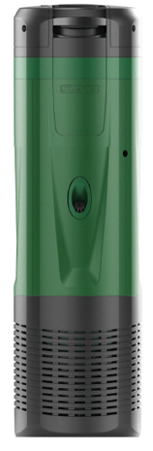

D.CONNECT
BOX 2
 | ESYBOX DIVER

Код | Наименование | Hmax, м | Qmax, м3/ч | Стандартное подключение | Цена, руб | Ценовая группа
60195080 | ESYDIVER 55/120 230V/50-60Hz GAS15SCHUKO | 55.0 | 7.2 | DNM 1 1/4" | 166,397 | DAB насосы Premium R
60195078 | ESYDIVER X 55/120 230V/50-60Hz GAS15SCHUKO | 55.0 | 7.2 | DNM 1 1/4" | 168,768 | DAB насосы Premium R

60195974 | Комплект для всасывания ESYDIVER, KIT X |  |  |  | 29,852 | DAB насосы Standard R

Скважинные
Погружные насосы для скважин.
(прайс-лист на 1 странице)
Производитель: Dab Pumps Spa P.I. 03675230282 Via Marco Polo, 14 Mestrino Padova - Italy

Серия MICRA 3"

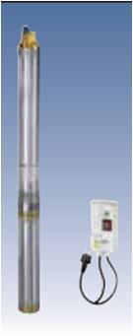
Применение:
• Погружной центробежный многоступенчатый насос.
• Предназначен для подачи чистой воды из скважин диаметром 3" и более. • Двойное торцевое уплотнение
обеспечивает долгий срок службы и повышенную надежность.
Спецификация материалов:
• Рабочие колёса и диффузоры и обратный клапан - технополимер, основание двигателя и
гидравлической части - из бронзы, кожух гидравлической части, кожух двигателя, вал и защитная
крышка кабеля - из нерж. стали.
Основные технические характеристики:
• Все модели укомплектованы встроенная тепловой защитой с автоматическим перезапуском.
• Однофазные модели требуют доукомплектации устройством Control Box.
• Двигатель - асинхронный двухполюсный, охлаждаемый перекачиваемой жидкостью
• Класс изоляции- F • Класс защиты: IP68 1~220 В ± 10 %, 50 Гц; 3~380 В ± 10 %, 50 Гц.
• Максимальная глубина погружения - 70 м • Присоединение: DNM 1"
• Максимальная температура перекачиваемой жидкости 35 °C в соответствии с EN 60335-2-41

Код | Наименование | Hmax, м | Qmax, м3/ч | Стандартное подключение | Цена, руб
0090116 | MICRA 50 M + 15 mt. Cable + Control Box | 45.0 | 2.7 | DNM 1" | 97,969
0090419 | MICRA 75 M + 15 mt. Cable + Control Box | 45.0 | 2.7 | DNM 1" | 102,555
0090818 | MICRA 100 M + 15 mt. Cable + Control Box | 68.0 | 2.7 | DNM 1" | 116,199

 | Серия скважинных насосов S4

• S4 Новая линейка погружныхнасосов S4 для 4-х дюймовых скважин
включает восемь семейств.
- Предназначен для подачи чистой воды из скважин диаметром 4" и более. • Двойное торцевое уплотнение обеспечивает долгий срок службы и повышенную надежность.
Спецификация материалов:
• Корпус ступени и основание двигателя - технополимер или нерж. сталь.
- рабочее колесо - технополимер, кожух двигателя, вал и крепёжные элементы - нерж. сталь.
Основные технические характеристики:
• Новая конструкция рабочего колеса: разработана В ИТАЛИИ:
-повышенная стойкость к истиранию;
-снижение механической нагрузки при высоком % песка (150 г/м3);
-отсутствие дополнительного плавающего изнашивающего кольца.
Комплект поставки:
1. Насос в сборе с двигателем 4 OL.
2. Насос в сборе с двигателем 4 OL, с кабелем длиной от 15 до 40 м и нейлоновым тросом, блоком CONTROL BOX - комплект KIT S4.
• Класс изоляции- F
• Класс защиты: IP68 1~220 В ± 10 %, 50 Гц; 3~380 В ± 10 %, 50 Гц.

Код | Наименование | Hmax, м | Qmax, м3/ч | Стандартное подключение | Цена, руб
...

NOVA
Бытовые погружные дренажные насосы для сточных вод
(прайс-лист на 2-х листах)
Производитель: Dab Pumps Spa P.I. 03675230282 Via Marco Polo, 14 Mestrino Padova - Italy

 | Серия NOVA
Корпус насоса, рабочее колесо, верхняя крышка и решетка на всасывании изготовлены из технополимера. Герметичная оболочка двигателя, вал и крепежные винты из нержавеющей стали. Двойное сальниковое уплотнение на валу двигателя с масляной предкамерой и кольцевое
уплотнение разъема двигателя и верхней крышки. Погружной асинхронный двигатель с продолжительной работой. Ротор вращается в высококачественных шарикоподшипниках, не требующих смазки, с удлиненным сроком службы. Однофазные двигатели имеют встроенный
тепловой выключатель и конденсатор под верхней крышкой. Для защиты трехфазных двигателей необходимо установить подходящую защиту от перегрузок.
Однофазные модели поставляются со стандартными кабелями питания:
5-метровый кабель питания H05 RN-F для: NOVA 180 М-А NOVA 300 М-А NOVA 600 М-А FEKA 600 М-А
10-метровый кабель питания H05 RN-F для: NOVA 180 М-NА NOVA200 М-NА
10-метровый кабель питания H07 RN-F для: NOVA 600 М-А FEKA 600 М-NА
Трехфазные модели поставляется со стандартными кабелями питания: 5-метровые HO7 RN-F.
Кабели питания для однофазных моделей комплектуются типовой вилкой SCHUKO СЕЕ 7.

Рабочий диапазон: от 1 до 16 м3/час, напор до 10,2 метров
Температура перекачиваемой жидкости: от 0°С до + 35°С для бытового применения
Перекачиваемая жидкость: для моделей NOVA – сточные воды без волокнистых примесей; для моделей FEKA - сточная вода из выгребных ям.
Величина зерна твердых частиц, проходящих через всасывающую решетку: для NOVA 180 - NOVA200 - 5 мм; для NOVA 300 - NOVA600 - 10мм; для FEKA 600 - 25 мм.
Минимальный уровень откачивания: для NOVA 180А - 77 мм; для NOVA 180 NА - NOVA 200 - 8 мм; для NOVA 300 - 85 мм;
для NOVA 600А - FEKA 600А - 175 мм;
для NOVA 600 NА - FEKA 600 NА - 38 мм.
Максимальная глубина погружения: 7 метров
Степень защиты: IP 68 Категория изоляции: F

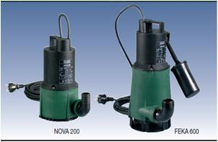

 | Код | Наименование | Hmax, м | Qmax, м3/ч | Стандартное подключение | Масса, кг | Цена, руб
 | 60198201H | NOVA 180 MA 40th 220-240/50 | 4.8 | 4.50 | D11/4"F | 4.6 | 23,171
 | 60198213H | NOVA 300 MA 40th 220-240/50 | 6.8 | 12.90 | D11/4"F | 4.6 | 28,128
 | 60198281H | NOVA 600 MA 40th 220-240/50 | 10.2 | 12.9 | D11/4"F | 7.0 | 42,785
 | 60198223H | FEKA 600 MA 40th 220-240/50 | 7.5 | 15.9 | D11/4"F | 7.0 | 41,599

Назначение: Разработан специально для индивидуальных систем
дренажа и водоотведения.
Рабочий диапазон: производительность - от 0,4 до 11,7 м3/час,
напор - до 9,0м, длина кабеля - 10м.
Максимальная глубина погружения: 7 метров
Перекачиваемая жидкость: Вода, чистая, без твёрдых включений
и минеральных масел, не вязкая, химически нейтральная.
Температура для санитарной воды - от 0° до +35° С.
Основные материалы: Гидравлический корпус, , рабочее колесо, верхняя крышка и решётка на всасывании - технополимер ,кожух двигателя, вал и крепёжные винты - нерж. сталь, уплотнение - NBR, двойное торцевое уплотнение с камерой.
Степень защиты: IP 68 Категория изоляции: F
 | Серия VERTY NOVA
 | насосы со встроенным поплавком

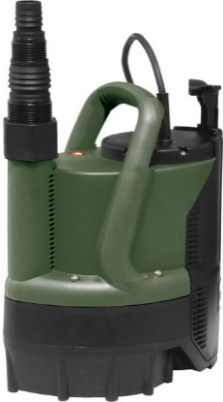

 | Код | Наименование | Hmax, м | Qmax, м3/ч | Стандартное подключение | Масса, кг | Цена, руб
 | 60168793H | VERTY NOVA 200 M-A | 6.1 | 6.60 | D11/4"F | 4.2 | 34,594
 | 60170232H | VERTY NOVA 400 M-A | 8.8 | 10.80 | D11/4"F | 5.1 | 37,827

GENIX
АВТОМАТИЧЕСКИЕ КАНАЛИЗАЦИОННЫЕ НАСОСНЫЕ СТАНЦИИ GENIX
(прайс-лист на 1 странице)
Производитель: Dab Pumps Spa P.I. 03675230282 Via Marco Polo, 14 Mestrino Padova - Italy

Станция предназначена для отвода сточных вод из туалета, биде, умывальника или душевой кабины и в случае монтажа новых точек водоразбора при реконструкции, ремонте или капитальной перепланировке здания. К модели 110 можно подключить унитаз и одну точку водоразбора, к модели 130 унитаз и три точки водоразбора. Стандартные модели имеют низкий уровень шума, еще более низкий уровень шума в исполнении ≪Комфорт≫. Производительный и надежный насос, измельчитель с лезвиями из никелиро-
ванной нержавеющей стали значительно продлевают срок службы станции и не требуют ежедневного технического
обслуживания. Простое техобслуживание в случае засорения или блокировки электродвигателя с возможностью демонтажа насосного блока путем откручивания двух винтов, уникальный сливной клапан, обеспечивающий чистоту и отсутствие проблем при техобслуживании. Обратный клапан встроен в напорную часть, в моделях 130 дополни- тельно встроен в боковые нижние впускные патрубки. По запросу доступна звуковая сигнализация в случае переполнения емкости, а также переходник для подключения
GENIX к уже существующим сливным трубам.

 | Диапазон температуры жидкости: от 0° до + 50 °C.

 | Перекачиваемая жидкость: сточные воды с фекальными массами согласно EN 12050-3.

 | Дополнительные сертификаты: VDE-GS, LGA, VDE-EMC.

 | Объем емкости: одобрено для объемов смыва 6 и 9 литров согласно EN 12050-3.
...

Автоматика
Автоматика.
(прайс-лист на 1 странице)
Производитель: Dab Pumps Spa P.I. 03675230282 Via Marco Polo, 14 Mestrino Padova - Italy

 | ACTIVE DRIVER
Система ACTIVE DRIVER – это новейшая система управления насосами, выполненная в одном блоке с частотным приводом. Она способна поддерживать постоянное давление в системе при переменной производительности. Благодаря простоте интерфейса, можно быстро установить требуемое давление в системе, настроить различные параметры, определить причины аварийных остановок и т. д.
Система ACTIVE DRIVER включает в себя:
- частотный привод с платой управления; - датчик давления; - расходомер.
Преимущества от применения системы ACTIVE DRIVER:
- больше комфорта; - больше энергосбережение; - очень низкий уровень шума;
- уменьшение габаритов установок; - исключение нежелательного высокого давления в системе;
- простота в установке; - возможность управления различными типами насосов.
ACTIVE DRIVER защищает насос при неисправностях, и в случае появления ошибки в работе ее код показывается на дисплее, а насос отключается в следующих случаях:
- работа всухую; - повышенный потребляемый ток; - перегрев двигателя;
- повышенное или пониженное напряжение.
Устройство Active Driver может быть установленно также и паралельно, то есть по одному устройству для каждого электронасоса.

Макс. фазовый ток двигателя: 9,3 A
Напряжение на линии питания: 230 В однофазн.
Напряжение электронасоса: 230 В трехфазн.
Частота тока на линии питания: 50 Гц
Тип установки: вертикальный и горизонтальный
Максимальная температура жидкости: 50°С
Максимальная рабочая температура: 60°С
Максимальное давление: 10 бар
Диапазон регулирования давления: от 1 до 9 бар
Диаметр патрубка всасывания (DNM): 1 1/4” с наружной резьбой
Диаметр патрубка подачи (DNА): 1 1/2” с внутренней резьбой
Степень защиты: IP55. DNA: 1 1/4" DNM: 1 1/2"
Расход макс.: 15 м3/ч
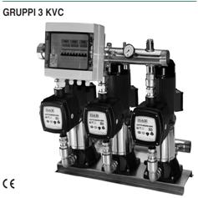

 | Код | Наименование | питание |  | P1 макс. кВт | In A | Цена, руб
 |  |  | блок управл. | электро двиг.
 | 60149661 | ACTIVE DRIVER PLUS M/M 1.1 | 1x220-240 V ~ | 1x220-240 V ~ | 1.1 | 8.5 | 99,535
 | 60170688 | ACTIVE DRIVER PLUS M/M 1.5/ dual voltage | 1x220-240 V ~ | 1x220-240 V ~ | 1.5 | 11.5 | 98,823
 | 60170689 | ACTIVE DRIVER M/M 1.8/ dual voltage | 1x220-240 V ~ | 1x220-240 V ~ | 1.8 | 13.8 | 113,972
 | 60169777 | ACTIVE DRIVER PLUS M/T 1.0 | 1x220-240 V ~ | 3x230 V ~ | 1.0 | 4.7 | 93,333
 | 60170687 | ACTIVE DRIVER PLUS M/T 2.2 | 1x220-240 V ~ | 3x230 V ~ | 2.2 | 9.3 | 99,535
 | 60169808 | ACTIVE DRIVER PLUS T/T 3.0 | 3x400 V ~ | 3x230 V ~ | 3.0 | 7.5 | 142,033
 | 60170715 | ACTIVE DRIVER PLUS T/T 5.5 | 3x400 V ~ | 3x230 V ~ | 5.5 | 13.3 | 168,061

 |  | Блок управления насосом SMART PRESS

SMART PRESS – блок управления насосом для использования без расширительного бака.
Устройство защищает насос от работы без воды без применения датчиков уровня или поплавкового реле.
Возможность регулирования давления включения, минимальные потери давления при больших расходах.
Все модели SMART PRESS имеют РУЧНОЙ И АВТОМАТИЧЕСКИЙ ПЕРЕЗАПУСК в случае возникновения аварийной ситуации.

 | Код | Наименование | питание | Давление вкл., бар | Подключение | In A | Цена, руб
 |  |  | блок управл. /электро двиг.
 | 60114808 | SMART PRESS WG 1,5 - autom. Reset - without cable | 1x220-240 V ~ | 1.5 | 1" M / 1 1/4" F | 10 | 20,537
 | 60113308 | SMART PRESS WG 1,5 - autom. Reset - with cable | 1x220-240 V ~ | 1.5 | 1" M / 1 1/4" F | 10 | 21,961
 | 60114809 | SMART PRESS WG 3.0 - autom. Reset - without cable | 1x220-240 V ~ | 1.5 | 1" M / 1 1/4" F | 20.0 | 30,298
 | 60113922 | SMART PRESS WG 3.0 - autom. Reset. - with cable | 1x220-240 V ~ | 1.5 | 1" M / 1 1/4" F | 20.0 | 31,314

